Sheet1
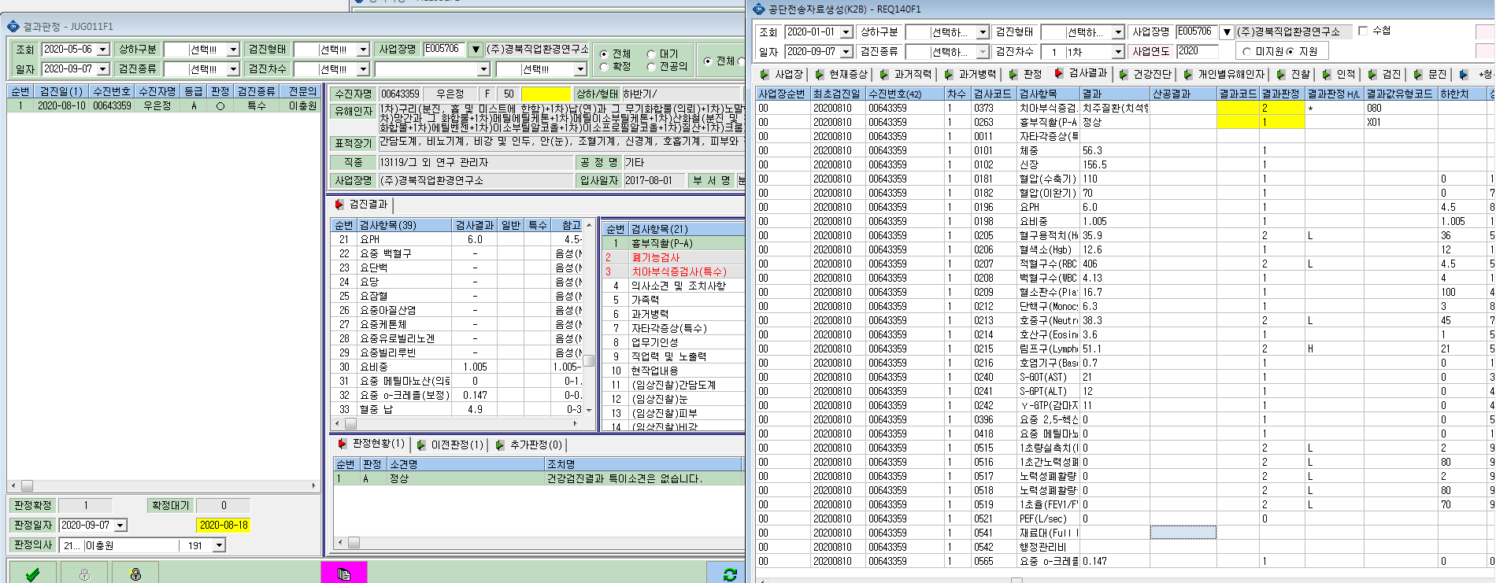
혈중 납 검사결과가 공단자료 생성시에 조회가 안됩니다.

